Sheet1
ส่วนที่ต้องเพิ่มปุ่ม Refresh | epaydefaultweb
From Action | DirectDebitRequestAction.doProcess
JSP | newDirectDebitAccountSelection.jsp
Forward Action | DirectDebitPaymentAction.doProcess

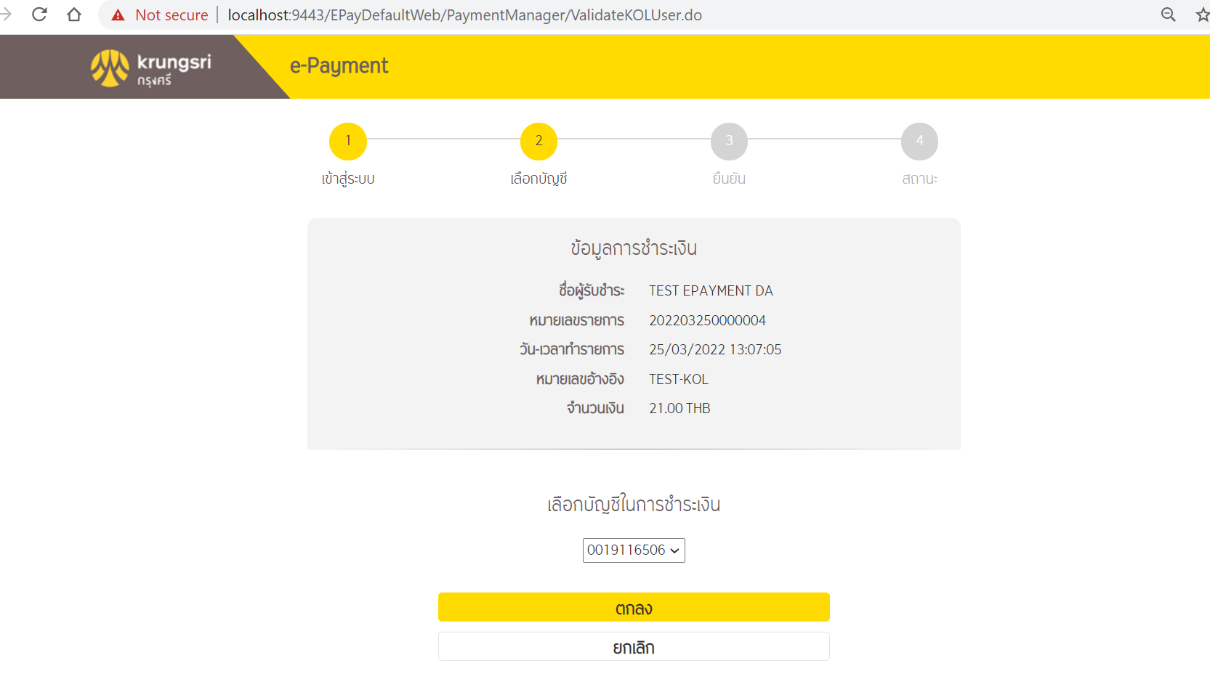
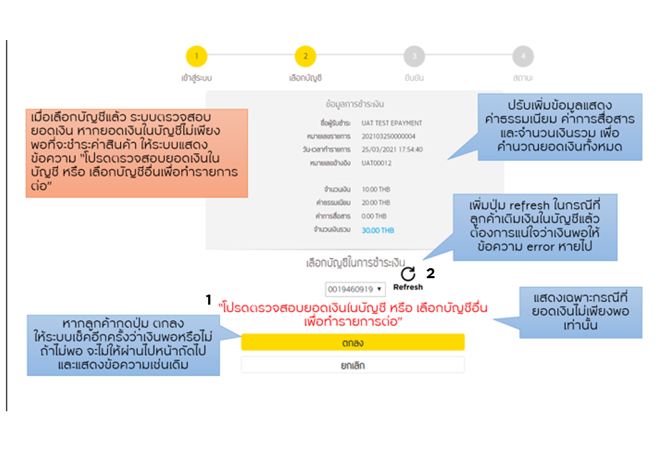

เมนูเปลี่ยนเบอร์โทรศัพท์ | epaydefaultweb
a) จากหน้า login
From Action | NewSinglePaymentTypeAction.doProcess
JSP | newDirectDebitLogin.jsp
Forward Action | DirectDebitRequestAction.doProcess

ของเดิม

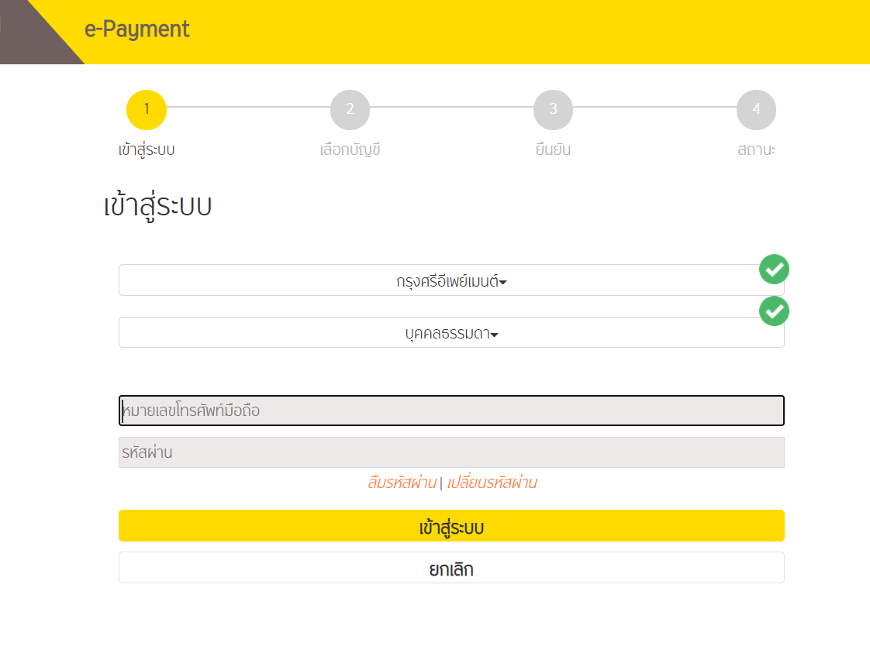

ที่ต้องเพิ่ม | กด 1 : กรณีเปลี่ยนเบอร์โทรศัพท์ที่ KMA
 | กด 2 : กรณีเปลี่ยนรหัสผ่าน
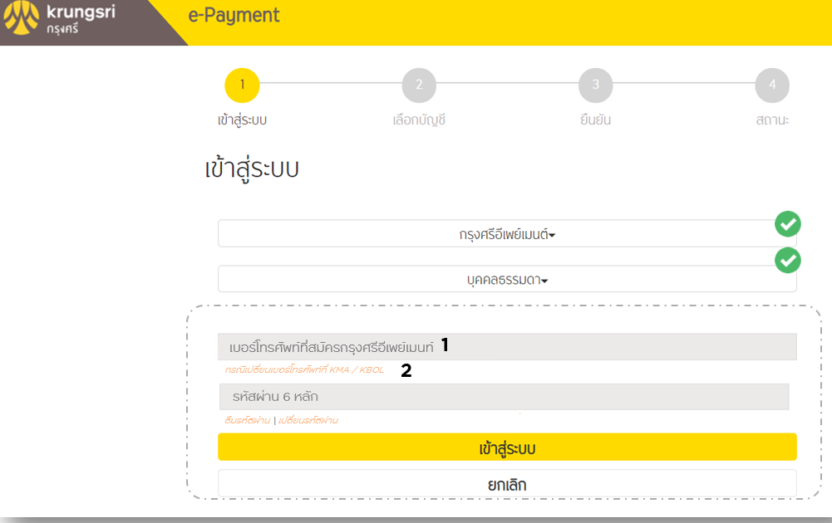

เมนูเปลี่ยนเบอร์โทรศัพท์ | epaydefaultweb
b) หลัง Login แล้ว error
From Action | NewSinglePaymentTypeAction.doProcess
JSP | newDirectDebitLogin.jsp
Forward Action | DirectDebitRequestAction.doProcess
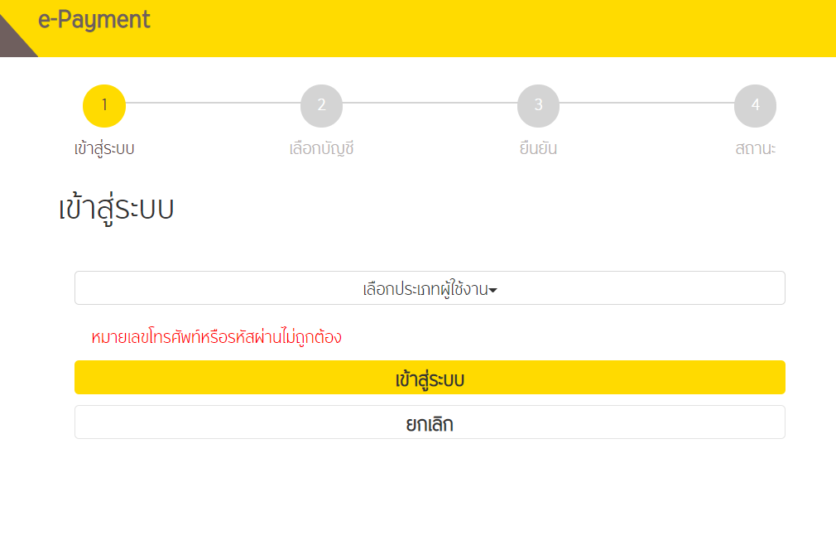

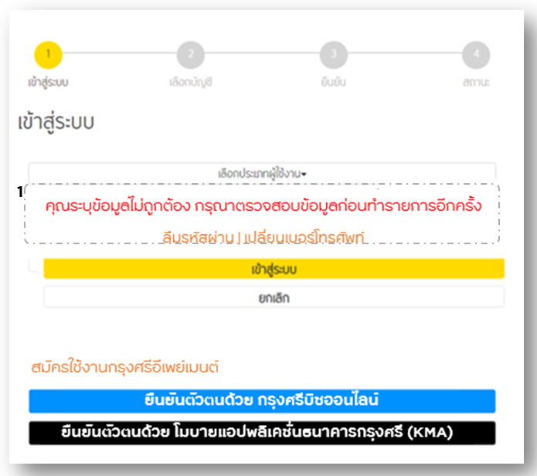

เมนูเปลี่ยนเบอร์โทรศัพท์ | epaydefaultweb
b) หน้า OTP
From Action | DirectDebitPaymentAction.doProcess
JSP | newDirectDebitConfirmation.jsp | div class="obj2"
Forward Action | DirectDebitPaymentConfirmation.doProcess

ของเดิม |  |  | ของใหม่ : เพิ่มเปลี่ยนเบอร์โทรศัพท์ , ปุ่ม resend OTP , ข้อ 4 , ข้อ 1

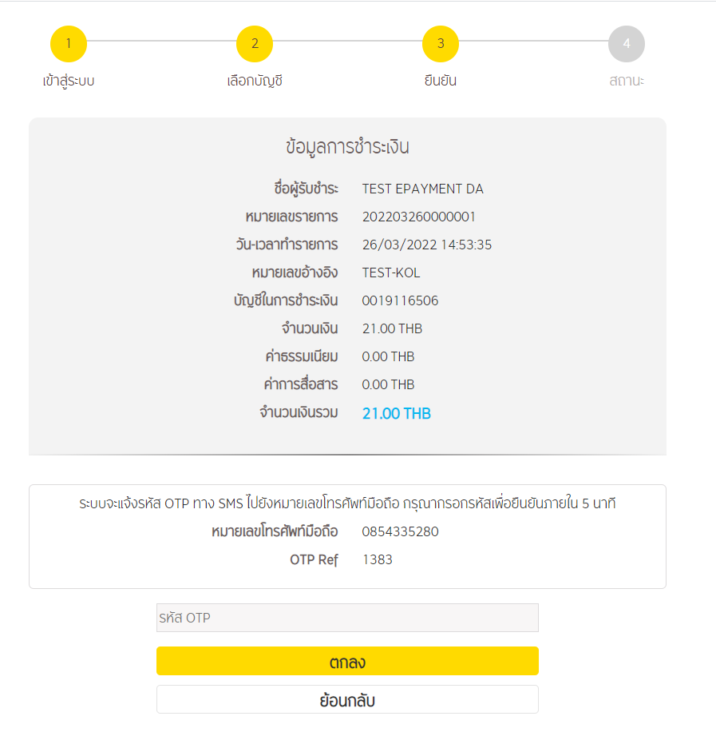
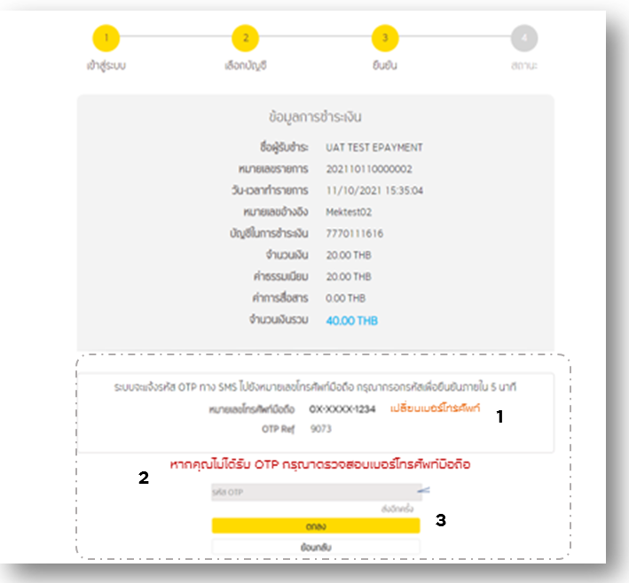

ถ้าหน้า UI ที่ต้องทำเพิ่มมีประมาณ 11 หน้า 5-6 manday

